Sheet1
余鹏
1.高手过招匹配成功后，超过等待时间直接拉进游戏
2.排位赛积分正常接入统计
3.排位赛MVP评选环节可以插麦
4.若MVP活着CARRY平票直接去人气值大的，若相同则共享MVP（加快游戏节奏）

1.抢身份的时候，我没有抢，但是抢过之后，并没有告诉我，我到底是什么身份，只能去看角标。就是狼人杀里的这个界面没了。
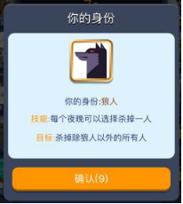
 | 1)需要告诉每一个玩家自己的身份，让玩家确认一遍。

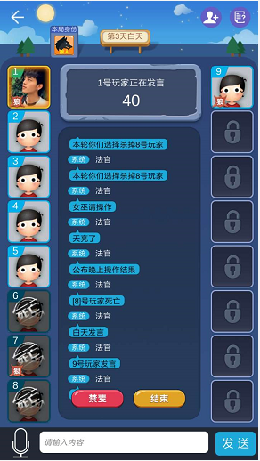
2.聊天信息面板去除掉无用信息
 |  | 1）公告板加上昨晚情况：昨晚3号死亡，X号玩家正在发言。
 |  | 2）聊天面板字体放大。参考狼人杀字体
 |  | 3）无需显示X号在发言，包括白天发言。
 |  | 4）天亮了、公布晚上操作结果、【8】号玩家死亡合并成1一句话：天亮了，昨天晚上【8】死亡。或者，天亮了，昨天晚上平安夜。
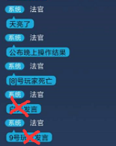
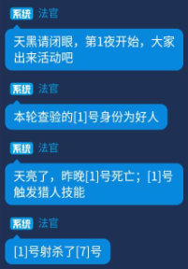

 |  | 5）玩家进入，玩家发言，法官发言的背景是不一样的。

 |  | 进入房间信息 | 玩家发言信息 | 法官信息
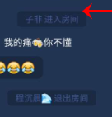
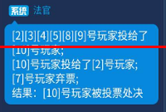

 |  | 6）按住说话按钮变长一点

 |  | 7）聊天信息面板长度需要控制一下，不会占用到操作栏的空间。

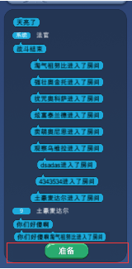
 |  |  | 1）准备和取消准备，采用的尺寸和其他按钮一样。
 |  |  | 2）按钮需要缩小往下一点，不要超出边界。

3.轮到自己发言时，公告板加上高亮选中特效。

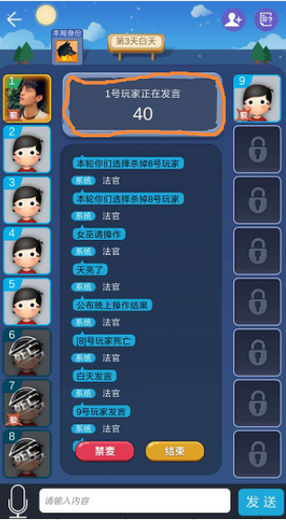

4、退出为什么要弹这个？【本周修改】【仓促加功能导致的】
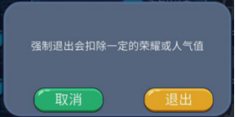

非游戏进行到一半，退出游戏应该没关系吧。

如果不满人也可以开始游戏，然后怕有人先准备，然后退出房间的一瞬间，房主刚好开始游戏的话，限制一下操作流程就可以了，没必要做退房惩罚的吧。

5、编辑资料那里，打开界面，没有选择好图片，想关掉界面，关不掉。还有名字编辑无效。这些应该是还没做完吧？【本周修改】

6、作为一个社交软件，把安卓的返回键充分利用一下吧。不要在任何情况下，点击返回键，都是退出游戏。【本周修改】
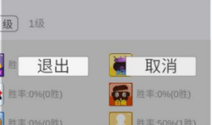

这个应该还是临时资源？【本周修改】

当有界面打开的时候，点击返回，先退出这个界面，等到没界面退出的时候，再询问是否关闭游戏。

比如点击头像打开资料界面，点击新手帮助打开新手帮助界面，点击返回应该都是关闭界面，回到主界面，而不是直接询问是否退出游戏。

7、新上线时，高手场先关闭掉，等到在线达到一定程度，合适了，再在线开启高手场，避免玩家分流。【本周修改】

8、亡者语音频道开通。
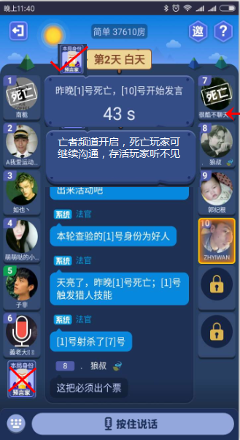
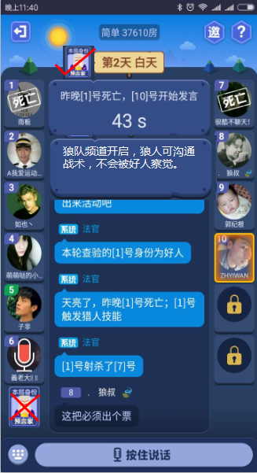
 |  |  |  |  | 1）狼人玩家夜晚可继续发言打字。
 |  | 1）死亡玩家可继续发言打字。 |  |  | 2）只有狼人玩家才能听见看见。
 |  | 2）只有死亡玩家才能听见看见。 |  |  | 3）需多加一个公告板提示。
 |  | 3）需多加一个公告板提示。

